조사
고객님성함/상호명 |  |  | 연락처 |  | 사 업 장 주 소

중국무역대행 아이티이엠 TEL : 070-4110-7178 / 010-3164-4175 이메일 : ITEM7979@naver.com 카톡아이디 : MR894
도 매 사 입 정 보
순번 | 1688/알리바바 링크 (网址) 또는 판매자 연락처 (卖家联络方式) *필수기입사항입니다 | 제품이미지 | 상품명（商品名） | 색상/사이즈 및 상세옵션 （颜色/尺寸） *필수기입사항입니다 | 총수량（总数) *필수기입사항입니다 | 샘플필요여부 (可否拿样) | 그 외 추가요청사항（备注） | 다른 시트(빨간색,파란색)에는 작성하지 않으셔도 됩니다.
1 | https://detail.1688.com/offer/610023182822.html | 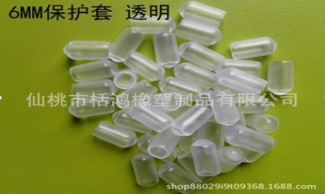 | 마감캡 | 옵션 2종 8mm 5000개 6mm 5000개 총 10000개 | 10000 |  | 1. 포장이 어떻게 도착하는지 알려주세요. 2. 제품 색상이 투명으로 보이는데 실제 사진 하나 받아볼 수 있을까요? | 예시입니다.
2
3
4
5
6
7
8
9
10
11

